개발1 자동입금처리
 | 화면정보
 | 서비스모델 | HLB | 단위업무명 |  |  | 프소세스 | 프로세스설계자 | 추가설명

 | 최초작성자 | 심연 | 최초작성일 | 2025-06-12 |  | 최종작성자 | 최종작성일

 | 화면명 | 가상계좌입금내역처리 | 화면 ID | FrmWSIAFebVirtualAcctIOProc |  | 개발등록 ID | 개발자
개발[1] 자동입금처리

화면 : 가상계좌입금내역처리

1. 목적 가상계좌를 활용한 자동 입금처리 프로세스를 ERP에 구현하여 입금자동반영을 통해 업무 효율성을 제고한다. ※입금처리 : 자동기능 구현+ 기존 수동 처리 방식 유지 ※전표처리 : 기존 수동 처리 방식 유지 2. 적용 대상 - 외화 및 원화 가상계좌 - 가상계죄로 자동 입금처리 건은 선수금로 입금 등

가상계좌설정:
step 1) 추가정보정의(거래처) -> 설정(선수금거래처) |  |  |  |  | Step 2) 거래처등록 -> 추가정보 -> 선수금거래처 v

[가상계좌마스터등록]에 가상계좌별 거래처가
있기때문에 거래처 추가정보에 설정할 필요 없음
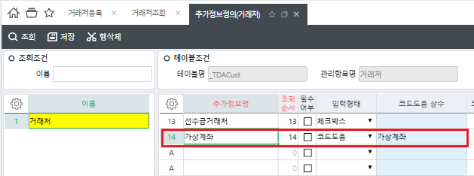 |  |  |  | 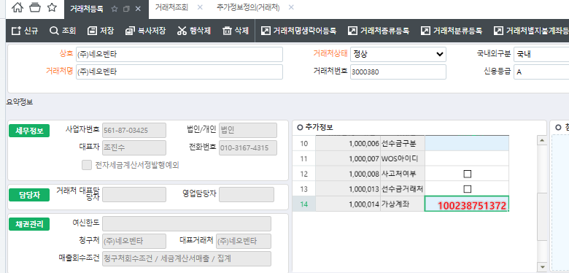

3. 업무 처리 흐름 (TO-BE) 1)입금: 거래처가 가상계좌로 입금 -> 2)주기로전송: 외부 가상계좌 시스템에서 ERP로 30분 단위 입금내역 자동 전송 -> 3)입금처리: '가상계좌입금내역처리'에서 가상계좌 입금정보 기반으로 자동 입금 처리진행, 선수금으로 자동 체크 , -> 4)전표처리: 영업담당자가 기존처럼 수동 처리 -> [예외]일반계좌 오입금 시, '계좌입금내역처리' 화면에서 수기 등록 후 선수금 처리

4. 기능 정의 4.1 가상계좌 입금 ERP 연동 외부 시스템에서 ERP로 30분 단위 입금내역 자동 전송 #필드: 거래처코드, 입금일시, 입금금액, 통화, 환율, 가상계좌번호, 모계좌,모계좌금융기관,입금계정 등 4.2 ERP 자동입금처리 기능 [해당화면]: 가상계좌입금내역처리 전송된 데이터 기준으로 자동입금 처리 원자에도 선수금입금 반영, #자동 입금데이터는 화면에서 확인 가능 아래 단계는 기존 수동방식 유지, 개발에 포함하지 않음 4.3 전표 처리 자동입금 이후 전표처리는 기존과 동일하게 영업담당자가 [자동입금 전표처리] 화면에서 수동 처리

입금처리를 자동으로 처리할때
비고내용에
'가상계좌 자동입금' 으로 표시
거래처별 담당자 없을때 처리기준 ? (확인필요)

개발2 일관대체처리
 | 화면정보
 | 서비스모델 | HLB |  | 단위업무명 |  |  | 프소세스 |  | 프로세스설계자

 | 최초작성자 | 심연 |  | 최초작성일 | 2025-06-12 |  | 최종작성자 |  | 최종작성일

 | 화면명 | 선수금조회 |  | 화면 ID | FrmWSLPreReceiptList |  | 개발등록 ID |  | 개발자
개발[2] 일관대체처리

화면 : 선수금조회
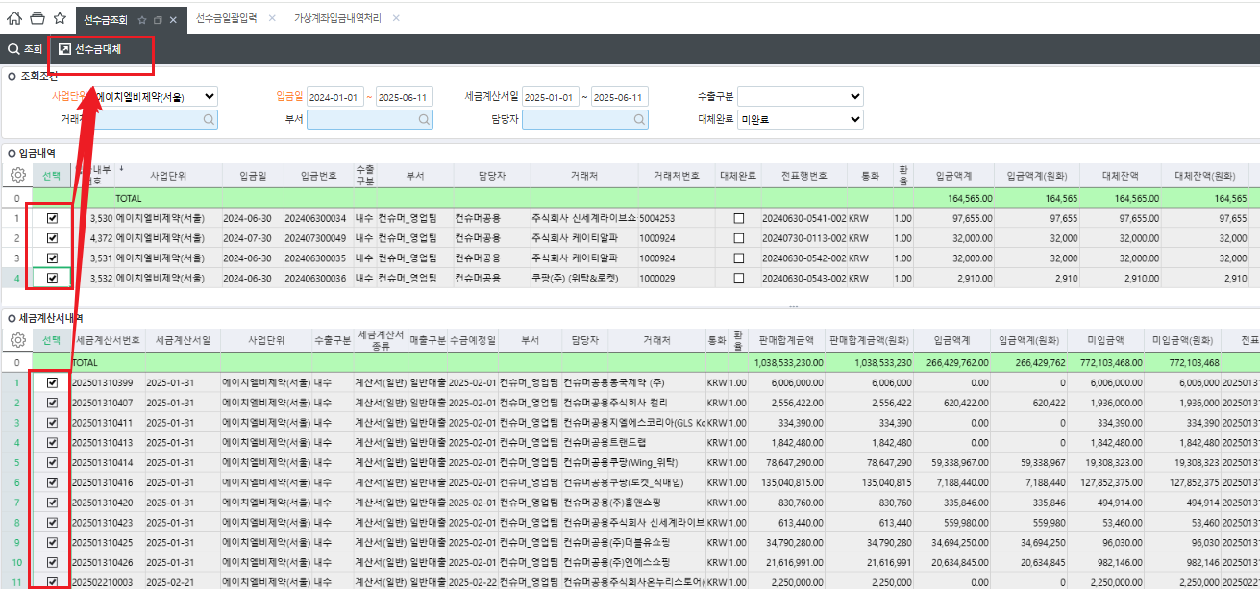
일괄선수금대체

1. 기존 문제점 (As-Is) - 선수금 ↔ 매출 대체를 1건씩 수동으로 진행해야 함 - 대체 순서나 기준이 사용자에 따라 다름 → 처리 일관성 부족 - 전표도 수기로 생성 → 업무시간 과다, 실수 발생 가능성 높음 2. 개선 후 흐름 (To-Be) - [일괄선수금대체] 버튼 클릭 시, 선택된 선수금/매출 건(세금게산서내역)을 자동 매핑 - 거래처별로 매출 발생일자 순으로(오래된건부터) 선수금 대체 자동 실행 - 대체 완료 후 회계전표 자동생성 및 '√ 대체완료'상태 표시

3. 화면 : 선수금조회 (FrmWSLPreReceiptList) #일관선수금대체 버튼 추가 #일관선수금대체 처리 로직 1. 사용자가 '거래처의 선수금 + 매출건(세금게산서내역)' 선택 2. 시스템이 매출 발생일 기준 오름차순(오래된건부터) 정렬하여 선수금으로 반제 3. 선수금 금액이 부족할 경우 부분 대체, 잔액 처리

4. 자동 분개전표 생성 방식 #선수금 대체 완료 시 자동 전표 생성 분개 방식: [차변: 선수금 계정 | 대변: 외상매출금 또는 수금 계정 (ERP 기준 계정코드 적용) ] 전표번호 자동 채번, 회계전표 테이블 적재

5. 케이스 설명 # 아래 표에서 원화 기준으로 설명 , 외화로 선수금과 매출이 처리되는 경우 환율 차이에 따라 전표처리 시 환차익/환차손 발생할 수 있음

Case |  | 선수금(KRW) | 매출(KRW) (세금게산서내역) |  |  | 처리결과 |  | 전표처리
1.선수금 = 매출금액 → 전액 자동 대체 |  | 1,000,000 | 1,000,000원 (2024-05-10) |  |  | 전액 1:1 대체 → 잔액 없음 |  | Dr. 선수금 / Cr. 외상매출금
2.선수금 > 매출금액 → 잔액 남음 |  | 1,500,000 | 1차: 1,000,000원 (2024-05-01) 2차: 300,000원 (2024-05-15) |  |  | 1차 매출 → 1,000,000원 대체 2차 매출 → 300,000원 대체잔액 #200,000원 남음 (선수금 원장에 보존) |  | Dr. 선수금 / Cr. 외상매출금 1 Cr. 외상매출금 2
3.선수금 < 매출금액 → 부분 대체 |  | 800,000 | 1차: 1,000,000원 (2024-05-05) |  |  | 선수금 800,000원만큼 부분 대체 처리 #미대체 금액 200,000원은 외상매출금 미수로 남음 |  | Dr. 선수금 800,000 / Cr.외상매출금 800,000 잔액은 다음 입금 시 추가 처리 가능
4.선수금이 -500,000원 |  | -500000 | 300,000 (2024-05-03) |  |  | 마이너스 금액 → 제외 |  | 업음
5.매출만 있고 선수금 없음 |  | 0 | 500,000 (2024-05-10) |  |  | 선수금 없음 → 제외 |  | 업음
6.선수금 1건, 매출 1건인데 거래처 다름 |  | 300,000 | 300,000 (다른 거래 |  |  | 거래처 불일치 → 제외 |  | 업음

개발3 수주확정통제
 | 화면정보
 | 서비스모델 |  | HLB |  | 단위업무명 |  |  |  | 프소세스 |  |  | 프로세스설계자

 | 최초작성자 |  | 심연 |  | 최초작성일 | 2025-06-12 |  |  | 최종작성자 |  |  | 최종작성일

 | 화면명 |  | 수주확정통제(제약)_hlb |  | 화면 ID | FrmWPAMSLOrderConfirm_hlb |  |  | 개발등록 ID |  |  | 개발자
개발[3]: 수주확정통제

화면 : 수주확정처리(제약)_hlb
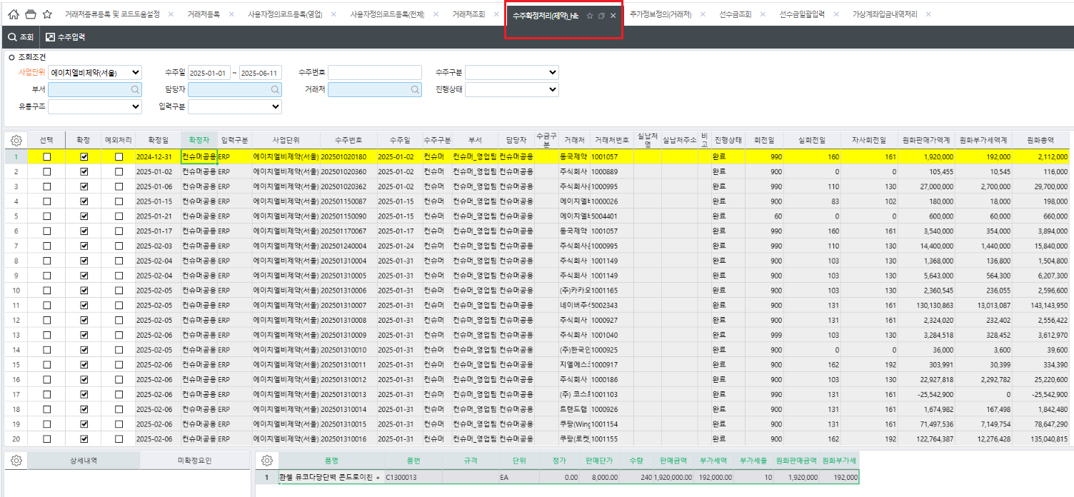

기존 생성된 추가정보
회전일
선수금구분
수주제한적용
수금개월
값을 옵션추가 개발시 사용

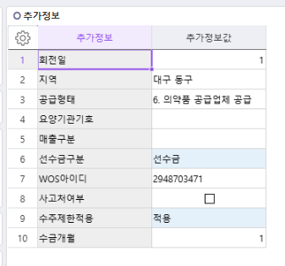

1. 개선 흐름 (To-Be) 기존에는 수주확정 시 "회전일 기준"만으로 출고를 제한하였으나, 사업부 또는 거래처별 상황에 따라 유연한 통제 조건이 필요함. 사용자정의코드 옵션 및 추가정보정의(거래처) 설정 정보를 활용해 수주확정 시 다양한 통제 조건을 사전에 지정 가능, 선택한 통제 방법과 통제월/금액에 따라 수주확정통제 적용

2.기능 정의 2.1 거래처추가정보 일반 – 거래처등록에 선수금 거래처 미 지정된 거래처 ( 수주통제 적용 ) 선수금 – 거래처등록에 선수금으로 지정된 거래처 ( 잔액이 0원일때만 수주확정 가능 , ★모든 조건 무시 )

★로직추가
[수주제한적용] 적용/미적용을 최우선으로 적용하여
적용시에만 아래로직을 적용
미적용시 적용안 함 (선수금도 포함)
※공란시에는 적용
공정거래관리팀 요청 , 체크박스로 변경
 |  |  |  |  |  |  |  |  |  |  |  | 수주통제방법 | 회전일 | 월
step 1) 추가정보정의(거래처) -> 설정(선수금거래처) |  |  |  |  |  | Step 2) 거래처등록 -> 추가정보 -> 선수금거래처 v |  |  |  |  |  | 금액 | 체크
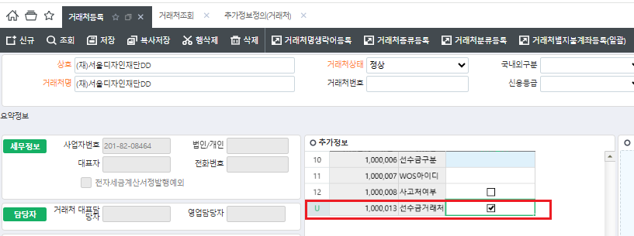

선수금거래처 추가정보 추가하지 않고
기존 [선수금구분]으로 대체하여 사용
선수금 과 그외 값으로 구분

2.2 사용자정의코드 설정 설정 위치: 사용자정의코드(전체) FrmWDAUMinorDEV 통제방법: - 방법1) 회전일 - 현재 적용된 기준 - 방법2) 월 단위 - 지정된 N개월 전 월의 매출 기준 → 해당 기간 내 채권잔액이 0원이어야 수주확정 가능 ( ex : 1개월로 지정 시 1개월 전 매출 (전월1일~ 말일)이 다음달 출고 시 채권 잔액이 0원이어야 수주 확정가능) - 방법3) 금액 - 기간 상관없이 채권잔액이 거래처별 설정 금액 이하일 때만 수주확정 가능 수주통제방법이 '월 단위' 또는 '월 단위+금액'인 경우 필수 입력 - 방법4) 월 단위 + 금액 - 월 단위 기준으로 적용 + 0원이 아닌 설정된 금액 이하일때 수주통제방법이 '금액' 또는 '월 단위+금액'인 경우 필수 입력 => 사용자정의코드에서 기본으로 지정된 유통구조 전체에 적용되고 통제방법 / 통제월이 적용된다.

거래처별 값이 없을때 기본으로 지정되는 값
사용자정의코드등록(전체) | 대분류명 | 소분류코드 | 소분류명 | 순서 | 비고 | 사전명 | 사용여부 | 통제적용기준 | 값 | 단위
 | 기본수주통제방법 |  | 미적용 | 0 |  |  | TRUE | FALSE
 |  |  | 회전일 | 1 |  |  | TRUE | FALSE | 0 | 일
 |  |  | 월 단위 | 2 | 기본수주통제월 |  | TRUE | TRUE | 1 | 개월
 |  |  | 금액 | 3 |  |  | TRUE | TRUE | 0 | 원

 |  |  | 월 단위+금액 |  | 월 단위+금액' 통제법 선택 시 월 단위 및 금액의 값 입력 필수 |  | TRUE | FALSE

 | 대분류명 | 소분류코드 | 소분류명 | 순서 | 비고 | 사전명 | 사용여부 | 통제적용기준 | 유통구조(코드도움)
 | 기본수주통제 유통구조 |  | 유통구조 | 0 | 기본으로 지정된 유통구조 |  | TRUE | TRUE | 일반도매
 |  |  |  |  |  |  | FALSE | FALSE
유통구조로 수주확정통제 적용부분 삭제
개별 거래처별로 적용 / 미적용 설정함
 |  |  |  |  |  |  | FALSE | FALSE
 |  |  |  |  |  |  | FALSE | FALSE
 |  |  |  |  |  |  | FALSE | FALSE

2.3 거래처별 통제조건 지정 (예외 적용) 설정 위치: 추가정보정의(거래처) FrmWCMUserDefine_Cust 1) 코드도움으로 통제방법 옵션 생성 -> 2) 추가정보정의에 통제방법 콤보(커드도움)로 설정가능

코드도움 | 코드도움 | 방법코드 | 통제방법
 | 기본수주통제방법 |  | 회전일
 |  |  | 월 단위
 |  |  | 금액
 |  |  | 월 단위+금액

추가정보정의(거래처) | 추가정보정의(이름) |  | 추가정보명 | 순서 | 입력형태 | 코드도움 상수 | 필수여부 |  | 코드도움파라메터 | 마스크 | 일련번호 | 코드도움보이기 | 소수점 자릿수
 | 거래처 |  | 통제방법 | 1 | 콤보 | 기본수주통제방법 | FALSE | FALSE |  |  | 1000012 | FALSE | 0
 |  |  | 회전일 | 2 | 숫자 |  | FALSE | FALSE |  |  | 1000002 | FALSE | 0
 |  |  | 월 단위 | 3 | 숫자 |  | FALSE | FALSE |  |  | 1000009 | FALSE | 0
 |  |  | 금액 | 4 | 숫자 |  | FALSE | FALSE |  |  | 1000010 | FALSE | 0

예: 추가정보정의(거래처)

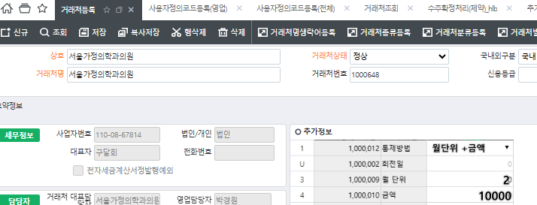 예: 거래처등록 -> 추가정보

 |  |  |  |  |  |  | - 통제방법은 회전일 시 , 회전일 값 입력 필수; - 통제방법은 월 단위 시 , 월 단위 값 입력 필수; - 통제방법은 금액 시 , 금액 값 입력 필수; - 통제방법은 월 단위+금액 시 ,월 단위 값 및 금액 값 둘다 입력 필수.
 |  |  |  |  |  | <-----------

3. 적용로직 우선순위 1)거래처구분 = 선수금인 경우 → 선수금 잔액이 0원일 때만 다른 조건 무시하고 수주 확정 가능 (최우선 조건) 2)거래처 추가정보 설정이 존재할 경우 → 거랴처별 수주통제방법/월/금액 조건 적용 3)그 외의 경우 → 사용자정의코드의 설정된 값으로 적용

